Adatkérő tábla
 |  |  | 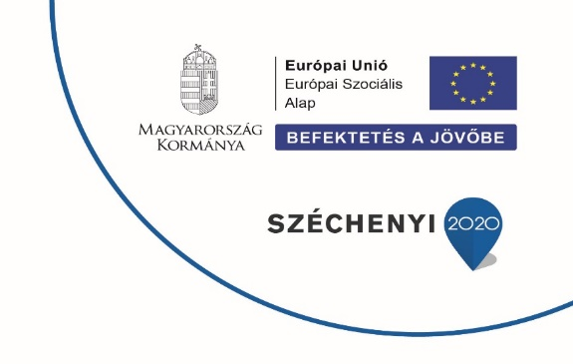
Tisztelt Tagvállalat Vezető! Tisztelt Szakmai Partnerünk! Egyesületünk a GINOP-5.3.5-18-00135 pályázati projekt keretében felmérést készít a textil/ruházati ágazat munkaerőpiacáról, különös figyelemmel a "kék galléros", azaz fizikai munkavállalók helyzetére. A felmérés célja, hogy az Egyesület célzottan tudja segíteni jogi tagjait és ágazati partnereit a munkaerő utánpótlásban, akár toborzás, pályaorientáció, vagy konkrét képzések révén. Kérjük, hogy 2019. évi adatok alapján töltsék ki a sárga háttérszínnel jelölt cellákat és a táblázatot küldjék meg az info@tmte.hu e-mail címre legkésőbb 2020.11.10-ig. Segítségüket ezúton is köszönjük!

Tagvállalat / Ágazati partner cég neve

Kitöltő neve*

Kitöltő elérhetősége (email és telefonszám)*
A fejléc bezárásához kattintson a baloldalon található "-" jelre
2019. év adatai alapján | Fizikai foglalkozásúak | Szellemi foglalkozásúak | Összesen | Megjegyzés (amennyiben szükséges)
Létszám
Éves átlagos statisztikai létszám (fő) |  |  | 0
Teljes munkaidőben alkalmazott munkavállalók létszáma (fő) |  |  | 0
Nem teljes munkaidőben alkalmazott munkavállalók létszáma (fő) |  |  | 0
Részmunkaidőben foglalkoztatott munkavállalók létszáma (fő) |  |  | 0
Nyugdíjas munkavállalók létszáma (fő) |  |  | 0
Rehabilitált, megváltozott munkaképességű munkavállalók létszáma (fő) |  |  | 0
Távmunkában, home office-ban is foglalkoztatott munkavállalók létszáma (fő) |  |  | 0
Bedolgozóként foglalkoztatott munkavállalók létszáma (fő) |  |  | 0
Nem (átlagos statisztikai létszám alapján)
Férfiak száma (fő) |  |  | 0
Nők száma (fő) |  |  | 0
Munkaterület (átlagos statisztikai létszám alapján)
A termelésben dolgozó alkalmazottak létszáma (fő) |  |  | 0
Az adminisztrációban dolgozó alkalmazottak létszáma (fő) |  |  | 0
Egyéb, kiegészítő területeken (karbantartás, raktár, stb.) dolgozó alkalmazottak létszáma (fő) |  |  | 0
Korfa
16-25 év közötti munkavállalók létszáma (fő) |  |  | 0
26-30 év közötti munkavállalók létszáma (fő) |  |  | 0
31-35 év közötti munkavállalók létszáma (fő) |  |  | 0
36-40 év közötti munkavállalók létszáma (fő) |  |  | 0
41-45 év közötti munkavállalók létszáma (fő) |  |  | 0
46-50 év közötti munkavállalók létszáma (fő) |  |  | 0
51-55 év közötti munkavállalók létszáma (fő) |  |  | 0
56-60 év közötti munkavállalók létszáma (fő) |  |  | 0
60 év feletti munkavállalók létszáma (fő) |  |  | 0
Végzettség
Felsőfokú végzettséggel rendelkező alkalmazottak száma (fő) |  |  | 0
Érettségivel és technikummal rendelkező alkalmazottak száma (fő) |  |  | 0
Szakmunkás végzettséggel rendelkező alkalmazottak (fő) |  |  | 0
Csak általános iskolát végzett alkalmazottak (fő) |  |  | 0
Oktatás-képzés
Külső képzésen részt vett alkalmazottak száma (fő) |  |  | 0
Belső képzésen részt vett alkalmazottak száma (fő) |  |  | 0
Munkavállalókra költött képzési, oktatási költség (ezer Ft) |  |  | 0
Tanulószerződéssel fogadott tanulók száma (fő) |  |  | 0
Duális képzésben fogadott hallgatók száma (fő) |  |  | 0
Megállapodás alapján szakmai gyakorlatra fogadott diákok száma (fő) |  |  | 0
Pályakezdők száma (fő) |  |  | 0
Munkaerő-igény (A következő 3 évben betöltendő munkahelyek száma a jelenlegi információk alapján)
Műszaki - Mérnök végzettségű
Műszaki - Technikus végzettségű
Műszaki - Szakmunkás képesítésű
Műszaki - Betanított munkás képesítésű
Gazdasági - Felsőfokú végzettségű
Gazdasági - Középfokú végzettségű
2019. év során megüresedett álláshelyek száma (db)
Munkaerő-toborzás
Munkaerő-toborzásra fordított költségek (ezer Ft)
Együttműködésben álló oktatási, képző intézmények száma (db)
Pályaorientációs rendezvényeken, iskolai nyílt napokon, állásbőrzéken való részvételek száma (db)
Interjúztatott felvételizők száma (fő)
Beérkezett önéletrajzok éves száma (db)
Munkatársak pályaválasztás előtt álló gyermekeinek száma (12-15 éves korosztály) (fő)
Fluktuáció
Év során belépő munkavállalók száma összesen (fő) |  |  | 0
Év során kilépő munkavállalók száma összesen (fő) |  |  | 0
- Ebből: Nyugdíjazás miatt kiléptetett munkavállalók száma (fő) |  |  | 0
- Ebből: Belépéstől számított 1 éven belül kilépő munkavállalók száma (fő) |  |  | 0
Munkabér
Éves átlagbér (Ft/év) (Éves bérköltség / Éves átlagos statisztikai létszám) |  |  | 0
Munkavállalók besorolási bruttó átlagbére (Ft/év) (Munkavállalók bruttó besorolási alapbére összesen / Munkavállalók átlagos statisztikai létszáma) |  |  | 0
Fizetett túlórák száma (óra) |  |  | 0
Egy munkavállaló éves bruttó cafetéria összege (Ft) |  |  | 0
Megbecsülés
2019. évben pénzjutalomban, elismerésben részesített munkavállalók száma (fő) |  |  | 0

* A kitöltőre és elérhetőségeire vonatkozó adatvédelmi nyilatkozatot (következő munkalapon) elolvastam és elfogadom.

